Sheet1
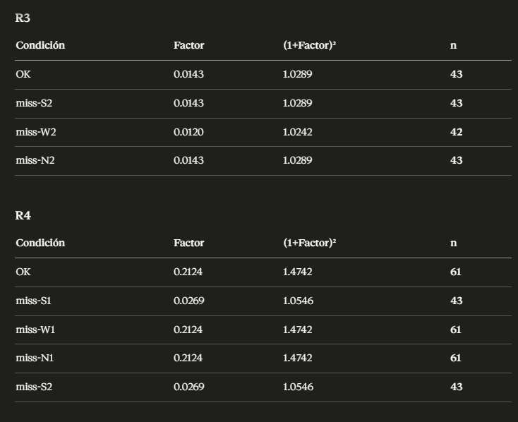
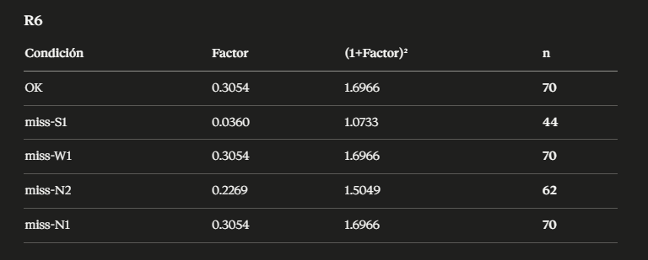
Proporción mínima inaceptable — si el sistema cae aquí o abajo, falla (Proporción nula ,p0) | Proporción objetivo que quieres demostrar que tu sistema alcanza (Proporción alternativa, p) | Probabilidad de decir que el sistema es bueno cuando no lo es (Nivel de significancia, α) | Probabilidad de detectar que el sistema falla cuando sí falla (Potencia estadística, 1−β) | Cuántas desviaciones estándar te alejas para capturar el 99% — una cola (Valor crítico de significancia, z_α) | Cuántas desviaciones estándar te alejas para capturar el 95% (Valor crítico de potencia, z_β)
0.9 | 0.99 | 0.05 | 0.8

